01
01 - Hướng dẫn in tem nhãn NHẬP KHO

 | 1) Mở chương trình PREMAC :

 | 2) Mở PREMAC Menu 6-4-9

 |  | Nhập các thông tin cần truy vấn

 |  | = | Query Basis : 1
 |  | = | Query Date : YYYYMMDD ~ YYYYMMDD
 |  | = | Order Code : 6
 |  | = | Supplier Code : XXXXXXXXX

 |  | Ấn phím mũi tên xuống

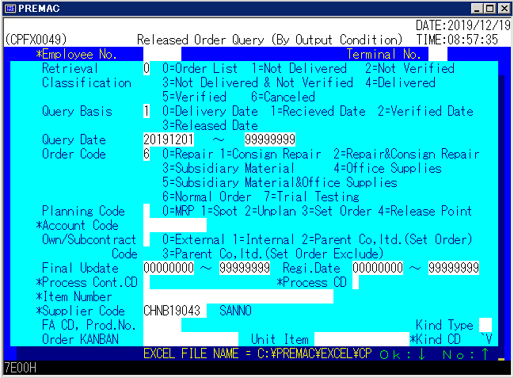

 | 3) Nhấp chuột Double-click lên biểu tượng "PREMAC EXCEL" trên màn hình desktop



Double-click

 | 4) Copy file ra màn hình desktop

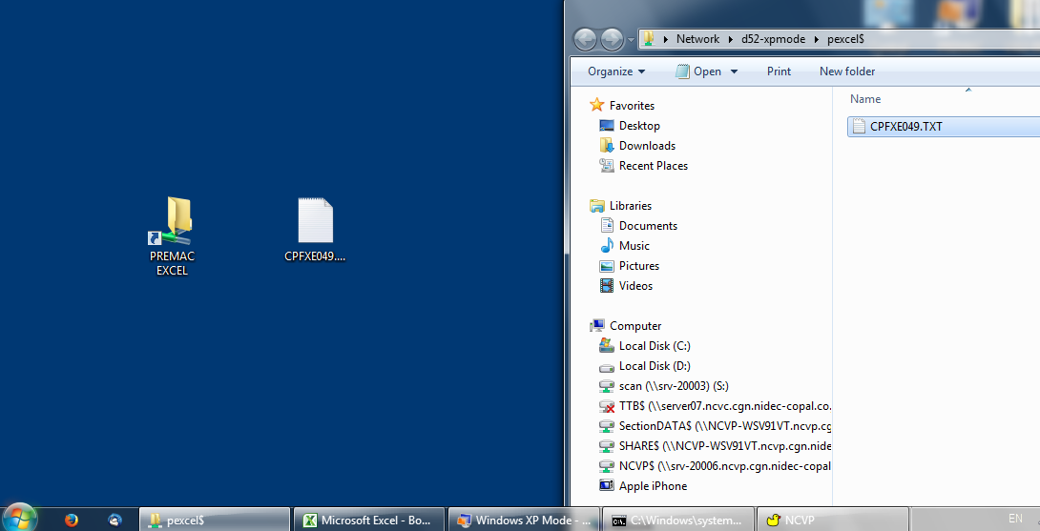

Copy file "CPFXE049.txt" ra màn hình desktop

drag and drop

 | 5) Click chọn "Copy and Replace"

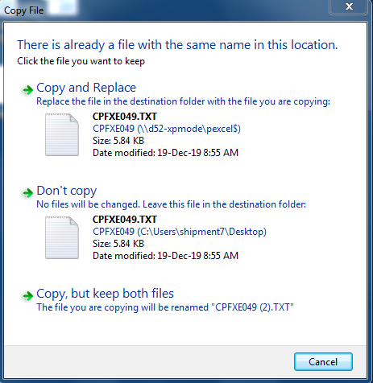

 | 6) Mở chương trình "WhQrPrinter" trên màn hình desktop

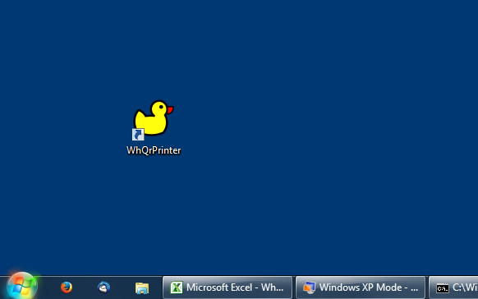
Double-click

 | 7) Click chọn [Yes]

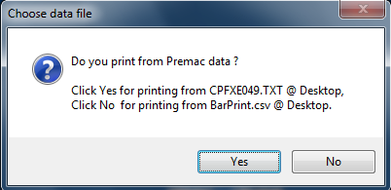

 |  | Cửa sổ chương trình sẽ tự động ánh xạ nội dung từ PREMAC

 | 8) Hướng dẫn thao tác in tem tách số lượng

 |  | Yêu cầu :

 |  |  | Mã hàng 113-201B-2
 |  |  | Số lượng ban đầu : 104.000 pcs
 |  |  | Tách thành 3 tem : 50.000pcs + 50.000pcs + 4.000pcs

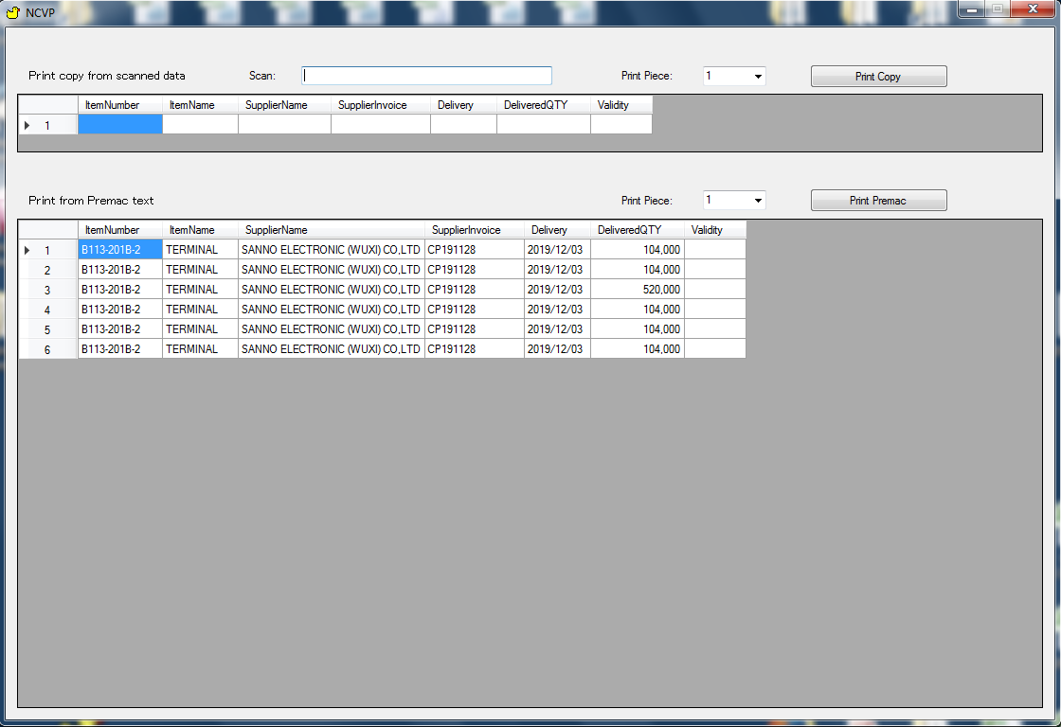

 | Bước 1 : in hai tem số lượng 50.000pcs

 |  | (1) Xác định mã hàng cột ItemNumber
 |  | (2) Sửa lại số lượng nguyên liệu của mã hàng tương ứng.
 |  | (3) Chọn số lượng tem cần in.
 |  | (4) Nhập chọn nút [Print Premac]

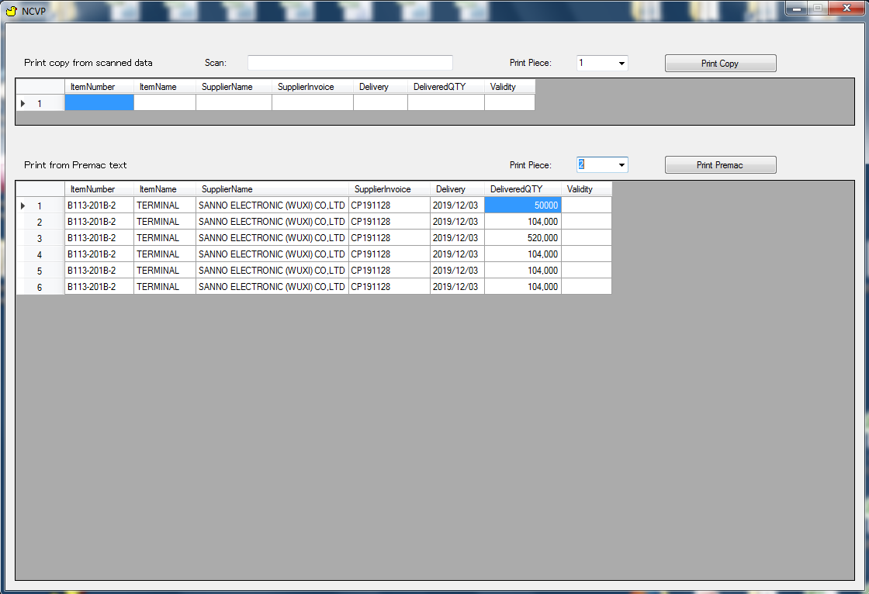
2
3
4
1

 |  | Máy in Sewoo in 2 tem 50.000pcs

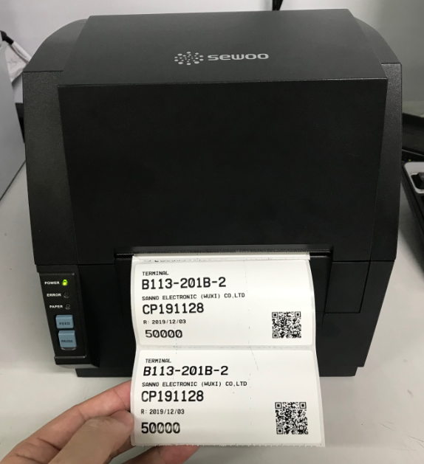

 | Bước 2 : làm tương tự, in một tem số lượng 4.000pcs

 |  | (1) Xác định mã hàng cột ItemNumber
 |  | (2) Sửa lại số lượng nguyên liệu của mã hàng tương ứng.
 |  | (3) Chọn số lượng tem cần in.
 |  | (4) Nhập chọn nút [Print Premac]

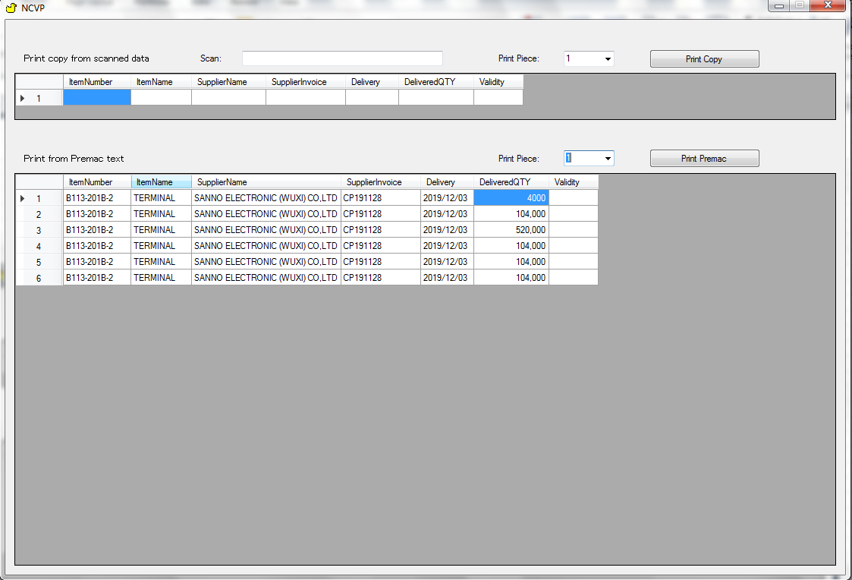
2
3
4
1

 |  | Máy in Sewoo in 1 tem 4.000pcs

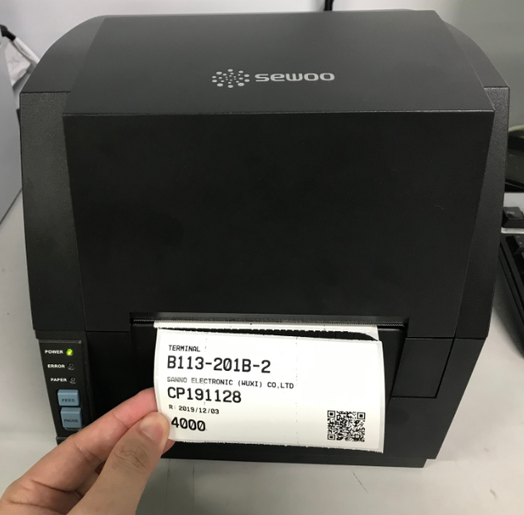

[End of page]

02
02 - Hướng dẫn in tem nhãn XUẤT KHO

 | Yêu cầu :

 |  | Cần tách tem số lượng 50.000pcs ra thành 2 tem :
 |  |  | Tem 30.000pcs để phát hàng cho sản xuất.
 |  |  | Tem 20.000pcs để giữ lại tồn kho.

Bước 1 : in tem nhãn số lượng 30.000pcs

 | 1.1) Mở chương trình WhQrPrinter :

Double-click

 | 1.2) Click chuột vào ô textbox Scan :

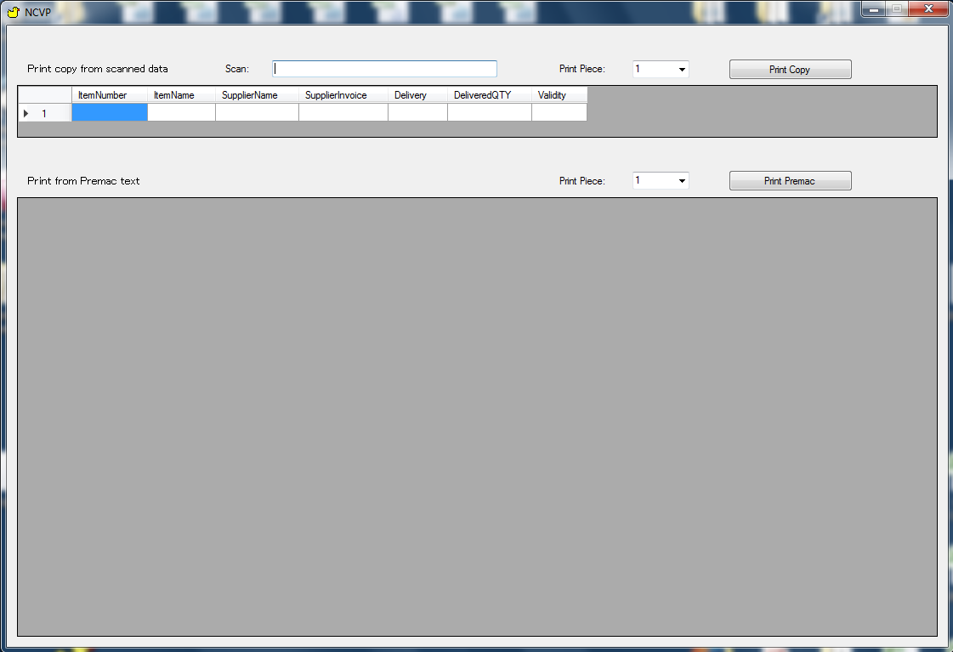
Click

 | 1.3) Dùng máy quét mã vạch trên tem 50.000pcs :

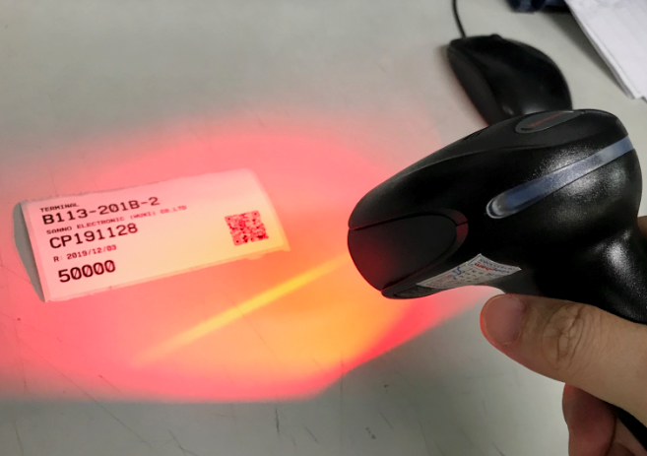

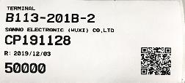

 | 1.4) Click chọn ô số lượng cần chỉnh sửa :

 |  | Sau khi quét hệ thống sẽ tự động ánh xạ nội dung xuống các cột tương ứng.
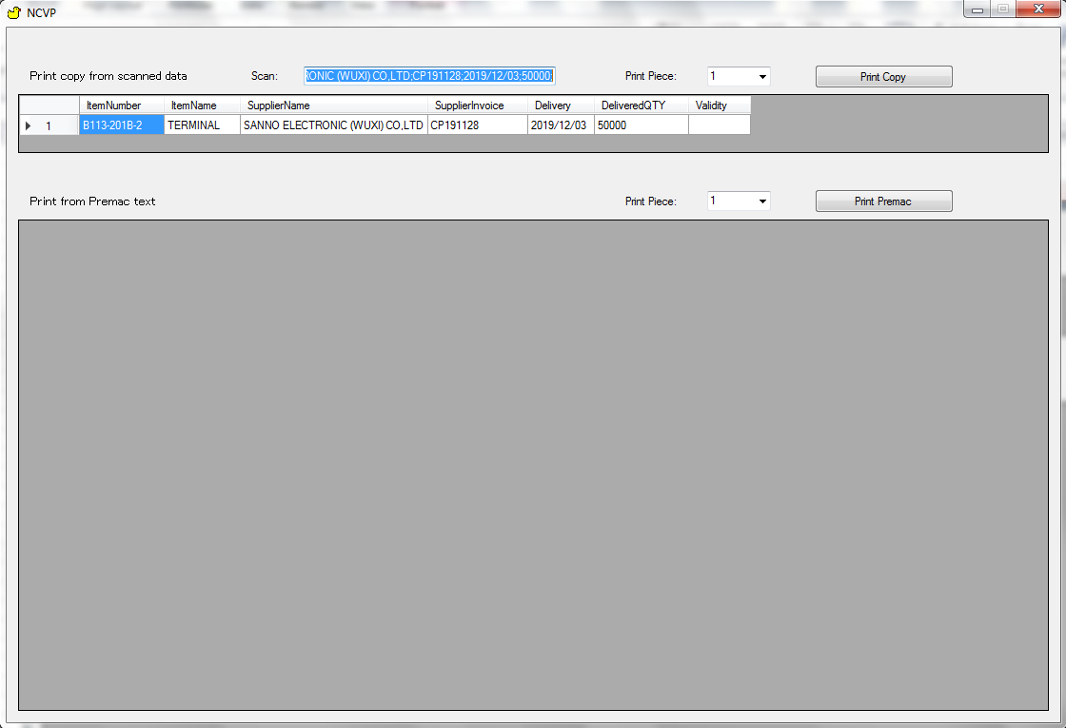

Click

 | 1.5) Sửa lại số lượng 30.000pcs :

 |  | (1) Click chuột vào ô số lượng sửa lại thành 30.000pcs
 |  | (2) Chọn số lượng tem cần in
 |  | (3) Click chọn nút [Print Copy] để in tem

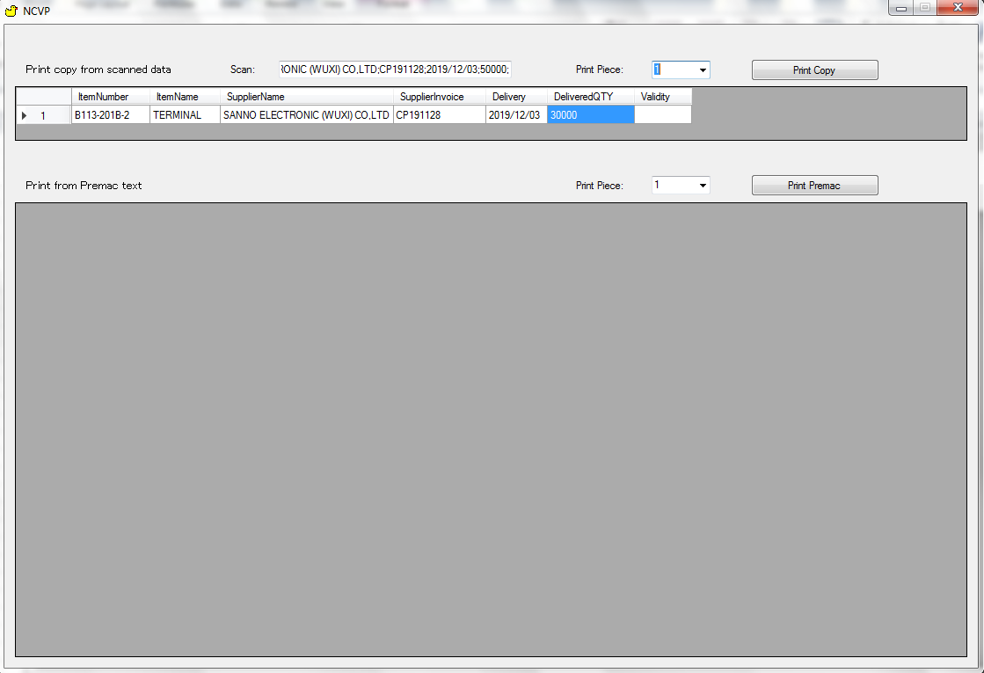
Sửa lại thành 3000
2
3
1

 | Máy in Sewo in tem số lượng 30.000pcs

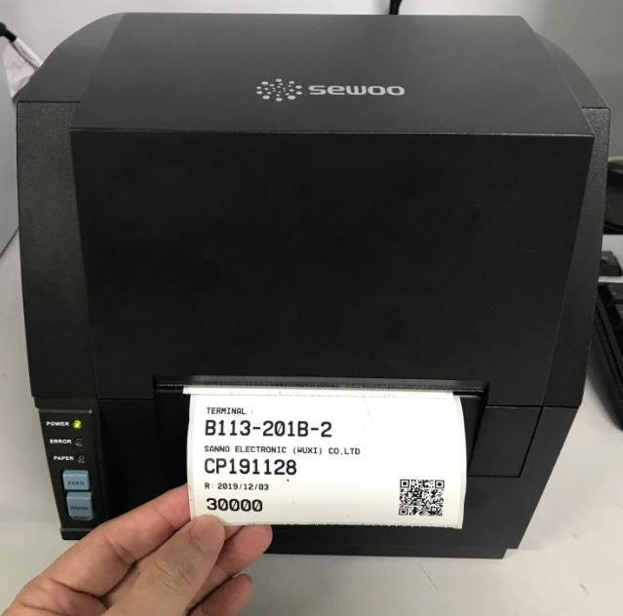

Bước 2 : sửa lại tem 50.000pcs thành 20.000pcs, vì tem gốc có con dấu kiểm của PII và PC nên cần lưu lại.

 | TRƯỚC |  |  | SAU

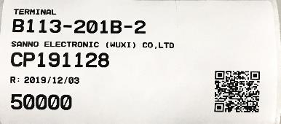
PC
Received
YYYY/MM/DD
PII
Checked
YYYY/MM/DD
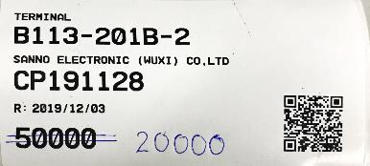
PC
Received
YYYY/MM/DD
PII
Checked
YYYY/MM/DD

[End of page]

